Ulft
ULFT

Wk 3
woensdagmiddag

Wk 2
donderdag

Wk 4
donderdag

Wk 3
vrijdag
Wk 1
vrijdag

Wk 4
woensdag

Gendringen
Gendringen

Wk 3
woensdagmiddag

Wk 2
vrijdag

Wk 1
donderdag

Silvolde
Silvolde

Wk 1
woensdag
Wk 3
woensdagmorgen

Wk 2
woensdag

Varsseveld
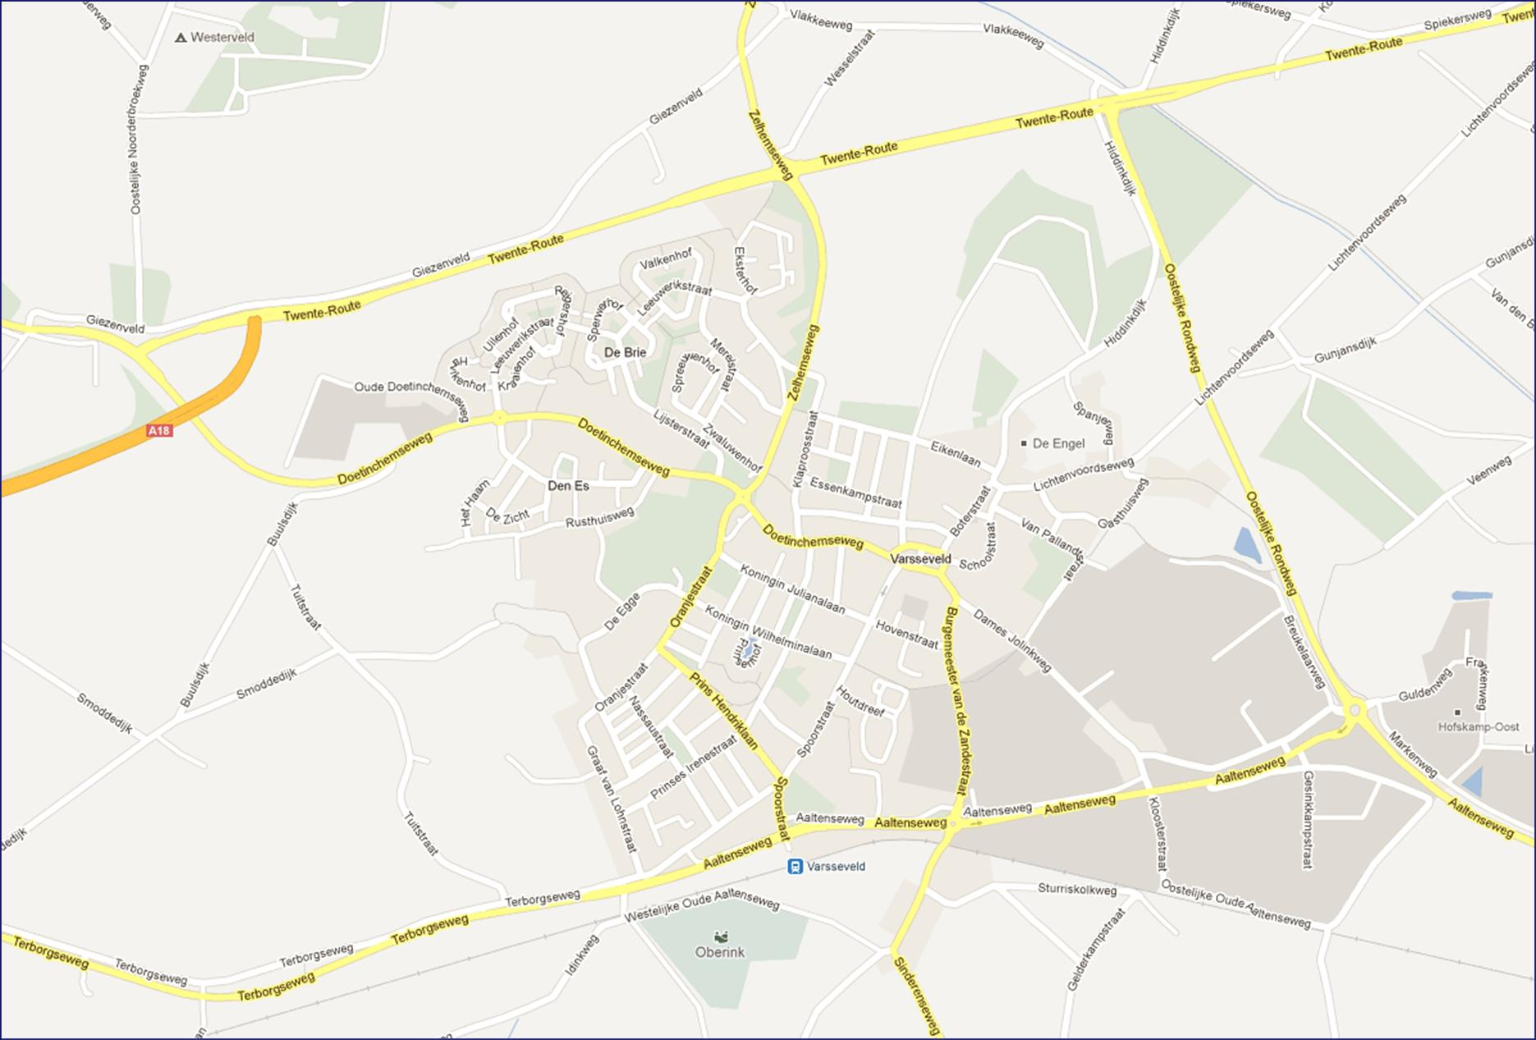
Varsseveld

Wk 4
maandag

Wk 1
maandag

Wk 2
maandag
Wk 3
maandag

Terborg
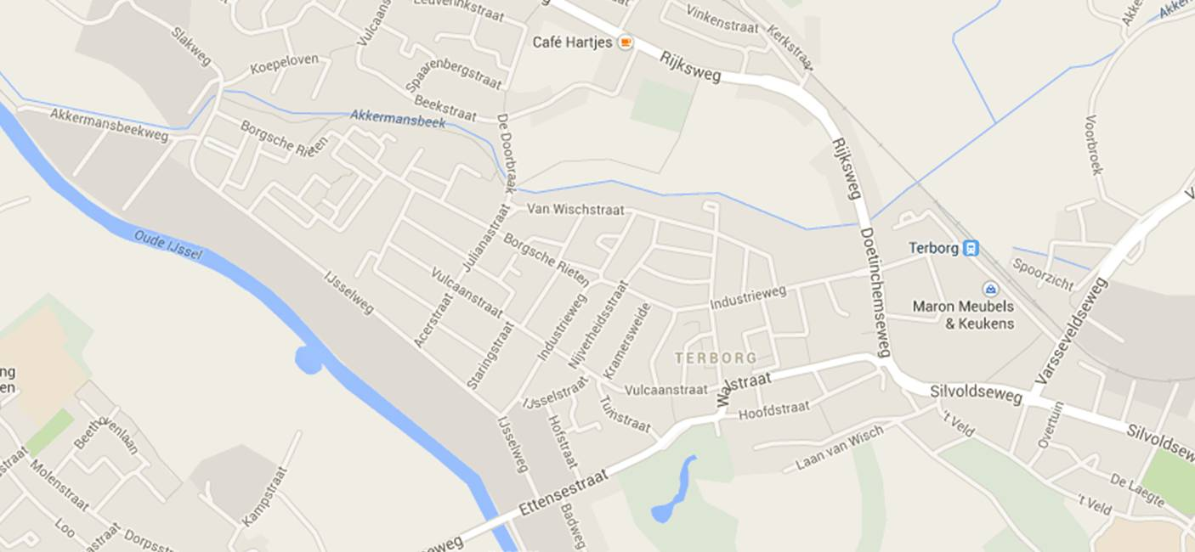
Terborg

Wk 3
dinsdagmorgen

Wk 2
dinsdag

Wk 1 dinsdag

Varsselder - Bontebrug
Bontebrug
incl. Vormerij
Varsselder

Wk 3 dinsdagmiddag
Bontebrug en Varsselder

Nett. Meg. Etten
Etten

Megchelen

Wk 3 donderdag
Megchelen, Netterden en Etten

Netterden

Breedenbroek - Sinderen
Breedenbroek
Sinderen

Wk 4 dinsdagmiddag
Breedenbroek en Sinderen

Heelweg-Westendorp
Heelweg West 7055 - Vrijdag vuilnisophaaldag.

Westendorp 7054 - Vijdag vuilnisophaaldagen.

Wk 4 dinsdagmorgen
Westendorp,
Heelweg Oost en West.

Heelweg Oost 7055 - Vrijdag vuilnisophaaldag.

